學生名單
姓名 | 年級 | 班級
吳侑恩 |  | 正音
温修誼 |  | 正音
葉峻瑜 |  | 正音
黃敏駱 |  | 正音
楊宸翰 |  | 正音
許宸恩 |  | 正音
尤子誠 |  | 正音
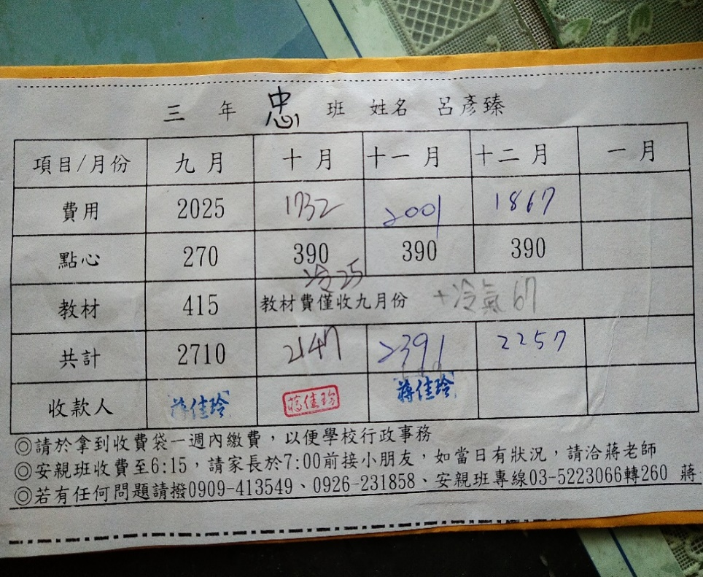
吳佑堂 |  | 正音
林義淇 |  | 正音
李宥廷 |  | 正音
黃舜頎 |  | 正音
劉柏頡 |  | 正音
劉珉劭 |  | 正音
吳昕恩 |  | 正音
謝日心 |  | 正音
邱子寧 |  | 正音
温晨希 |  | 正音
黃星媛 |  | 正音
林芷葇 |  | 正音
張育慈 |  | 正音
吳銘澤 | 一
曾亞鋐 | 一
陳允安 | 一
游婷卉 | 一
翁翊瑄 | 一
鄭恩昕 | 一
陳沂柔 | 一
鄭芷焉 | 一
林立翔 | 一
陳柏宇 | 二
張御軒 | 二
林彥廷 | 二
羅悟峯 | 二
卓鉅翰 | 二
周冠銘 | 二
陳奕翔 | 二
薛丞恩 | 二
何世弘 | 二
劉謹瑜 | 三
韓旻希 | 三
王芯羽 | 三
駱緯宸 | 三
王義翔 | 三
劉宥廷 | 三
張佑銨 | 三
陳宇廷 | 四
馬郁翔 | 四
周怡瑄 | 四
吳育慈 | 四
陳曉綺 | 四
李庭均 | 四
黃博偉 | 四
連薆瑄 | 四
廖皜羽 | 四
張育綸 | 四
黃于軒 | 四
林妤桐 | 四
周鳳蘭 | 四

註記事項

註記
1.請於拿到收費袋一週內繳費，以便學校行政事務
2.寒暑假收費至4:30，請家長於6:00前接小朋友，如當日有狀況，請洽蔣老師
3.若有任何問題請撥0909-413549、0926-231858 蔣老師
4.教材及保險費僅收一次，冷氣費則依當月使用狀況而定

